Annexe 9
2021 | ORES (Hainaut) | Annexe 9 | Viabilisation de terrains résidentiels
Viabilisation de terrains résidentiels | Document de référence: règlement pour l’équipement en électricité de terrain à viabiliser pour constructions résidentielles (tout ou en partie).
 | Frais de dossier pour viabilisation de terrain: | 260 € | par demandeur.
 | Par demandeur, on entend toute personne physique ou morale introduisant une demande de viabilisation de terrain. Dans le cas particulier d'une construction et/ou d'un habitat groupé ou d'une division intervenant dans le cadre d'une donation, d'un partage successoral, de tout autre morcellement résultant d'une opération immobilière, c'est l'auteur de la viabilisation ou ses ayants droit qui est/sont titulaire(s) de l'obligation de paiement de la viabilisation du terrain. Ce montant couvre les frais d’étude préliminaire et reste définitivement acquis à ORES même en cas de non-viabilisation du terrain. En cas de demande de viabilisation introduite par plusieurs demandeurs pour un même terrain, ce montant est facturé autant de fois qu'il y a de demandeurs. L’ouverture de dossier est payante pour la viabilisation d’un terrain destiné à des projets d’urbanisation à caractère social.
 | Coûts des travaux d'électrification:
 | a. La viabilisation des terrains pour les projets d'urbanisation à caractère social est gratuite. Si une exigence particulière du demandeur engendre un surcoût pour ORES, ce dernier sera facturé directement au demandeur. b. Dans les autres cas, le montant forfaitaire à charge du demandeur et relatif à l’électrification du terrain est défini en tenant compte des éléments suivants : - la réalisation des tranchées utiles est réalisée soit par le demandeur soit par ORES; - ORES bénéficie d’un terrain mis à disposition par le demandeur, si nécessaire, selon les conditions du réglement pour la viabilisation de terrain et destiné à la construction et l'aménagement d'une cabine électrique par ORES.
 | Le forfait ainsi défini comprend : - la réservation et la mise à disposition d’une puissance maximum de 9,2 kVA (en monophasé 230 V) pour un seul point de prélèvement par parcelle ; - les frais d'adaptation du réseau de distribution se trouvant hors du terrain à viabiliser ; - les frais de déplacement de réseau BT existant (p.ex. des poteaux) imposés suite à des contraintes techniques(*) lors de l’équipement du(des) terrain(s) à viabiliser ; - les frais éventuels liés aux travaux d'équipement électrique du terrain, à savoir : - pose du réseau moyenne tension éventuel ; - pose, équipement et raccordement d’une cabine préfabriquée standard (selon les prescriptions d’ORES) sur le(les) terrain(s) à viabiliser ; - pose du réseau basse tension souterrain, y compris les armoires de raccordement et les éventuelles gaines pour les raccordements individuels ; - les tranchées nécessaires, le cas échéant, à la viabilisation le long de voiries, voies d'accès privées ou publiques existantes. (*) On entend par contrainte technique une contrainte soit liée au réseau, soit imposée par une autorité administrative (notamment contrainte reprise au permis octroyé).
 | Le forfait ne comprend pas les coûts relatifs : - à la partie de l'extension requise hors zone d'habitat, d'extension d'habitat ou d'habitat à caractère rural ; - aux travaux supplémentaires engendrés par une cabine préfabriquée non standard à savoir : les frais provenant de finitions particulières exigées dans le permis d’urbanisme de la cabine électrique ainsi que les éventuels frais d’aménagement particulier des abords et de la voie d’accès ; - aux déplacements de poteau(x) ou de réseau demandés après que l’équipement du(des) terrains soit terminé (exemple : déplacement de poteau pour une entrée de garage) ; - le cas échéant, à l’établissement ou la modification d’un réseau aérien basse tension ou moyenne tension, à titre provisoire ; - aux tranchées le long de nouvelles voiries/voies d'accès à créer.
 | c. Les raccordements de chacune des parcelles au réseau seront réalisés suivant les barèmes arrêtés par ORES en la matière (barèmes dit « ABCD » segment client BT) et tels que publiés dans les tarifs d’ORES. Cette règle est également d’application pour les lotissements sociaux.

 |  |  | Equipement électrique (prix par mètre HTVA)
 |  |  | Viabilisation le long de nouvelles voiries (tranchée mise à disposition par le demandeur(**)), ou le long de voiries/voies d'accès existantes ou privées | 146 €

 | (**) En cas de tranchée à réaliser par ORES le long de nouvelles voiries, ce supplément sera facturé via les prestations diverses reprises en annexe 7.

 | Coûts des travaux d'éclairage public (EP):

 | La configuration de l'éclairage public (y compris le côté de la voirie où il sera posé) ainsi que le choix du matériel seront définis par l'autorité communale sur proposition d'ORES. Les tarifs pour les travaux d'éclairage public s'aplliquent pour la viabilisation de tout terrain y compris celui qui fait partie d'un projet d'urbanisation à caractère social. Le tarif forfaitaire "EP sur nouveau poteau" au mètre comprend : - la main d'oeuvre, - le prix du matériel (câble, support, luminaires standards et accessoires). Le forfait est calculé au mètre de voirie au droit du terrain à équiper avec une interdistance de 20 mètres entre 2 poteaux. Le tarif forfaitaire "EP voirie existante" par point lumineux comprend : - la main d'oeuvre, - le prix du matériel (crosse, candélabre, luminaires standards et accessoires), - le prix des points lumineux ajoutés sur des poteaux existants ou des candélabres et armatures ajoutés sur le câble EP souterrain existant, lorsque le(s) terrain(s) à viabiliser se trouve(nt) le long d'une voirie équipée en réseau basse tension et éclairage public. Le tarif forfaitaire "pose câble EP" comprend la pose du câble EP souterrain dans une tranchée ouverte pour la pose du câble électrique nécessaire. Remarque: si la pose du câble EP nécessite l'ouverture d'une nouvelle tranchée destinée uniquement à cet effet, un supplément pour la réalisation de celle-ci sera facturé via les prestations diverses (annexe 7).

 |  |  | Equipement EP (prix HTVA)
 |  |  | Forfait EP - Sur nouveau poteau : forfait au m (fourniture et pose du câble, candélabre, luminaire std, accessoires - 20 m d’interdistance) | 70 €
 |  |  | Forfait EP - Voirie existante, réseau existant et support BT existant : forfait par point lumineux (fourniture et placement crosse et candélabre, luminaire std, accessoires) | 629 €
 |  |  | Pose de câble EP dans la même tranchée que le câble électrique | 7 €

 | Définition des mètres de voirie et schématique:

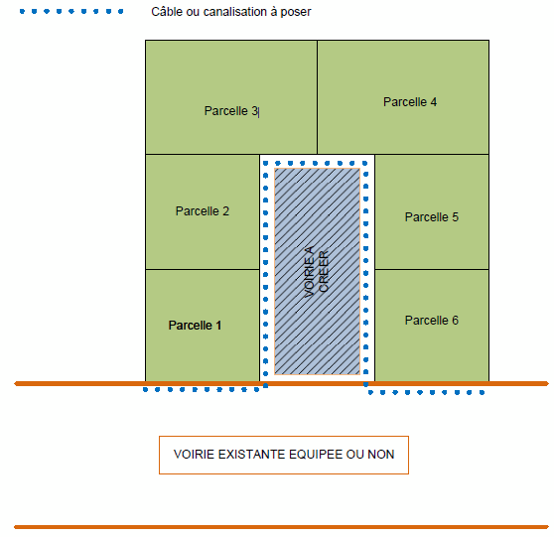
 | Les mètres courants pris en considération pour le(les) terrain(s) à viabiliser sont mesurés en limite de propriété le long de la(les) voirie(s) et/ou voie(s) d'accès existante(s) ou à créer, équipée(s) ou non. La longueur à prendre en considération pour déterminer le nombre de mètres dans le calcul du tarif forfaitaire correspond à la longueur totale du terrain (hors zone agricole), avant morcellement, face à la(les) voirie(s) ou voie(s) d'accès existante(s) ou à créer, équipée(s) ou non. Dans le cas où plusieurs voiries longent le terrain et pour autant que l’implantation définitive des futures habitations soit connue, il sera tenu compte de l’emplacement du(des) raccordement(s) physique(s) envisagé(s) des futures habitations au réseau de distribution pour déterminer la voirie/voie d'accès dont le nombre de mètres sera à prendre en considération.

 | Modalités particulières d'application
 | Par exception à ce qui précède, pour les terrains à viabiliser suite à une division dans le cadre d’une donation, d’un partage successoral, d’un acte involontaire et autres : seuls les mètres de voirie de la partie du(des) terrain(s) sur la(les)quelle(s) une(des) nouvelle(s) construction(s) pourrait(pourraient) être envisagée(s) sont pris en compte, avec un maximum de 20 mètres par parcelle issue du morcellement tel que visé dans la définition de terrain à viabiliser repris à l’article 2 du règlement.

